Anexo 1

RAZONES PARA ELEGIRNOS

 | Volver

Anexo 8
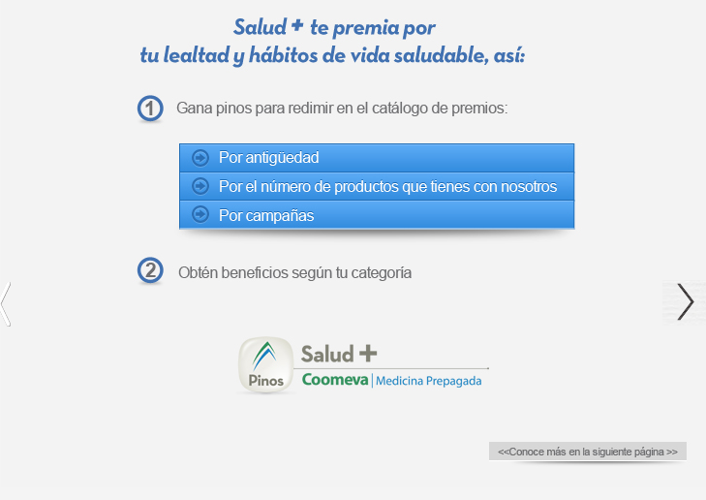
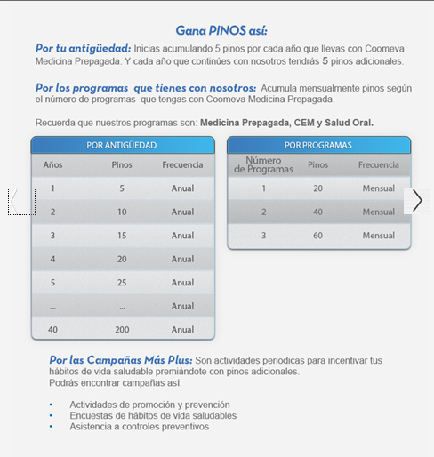
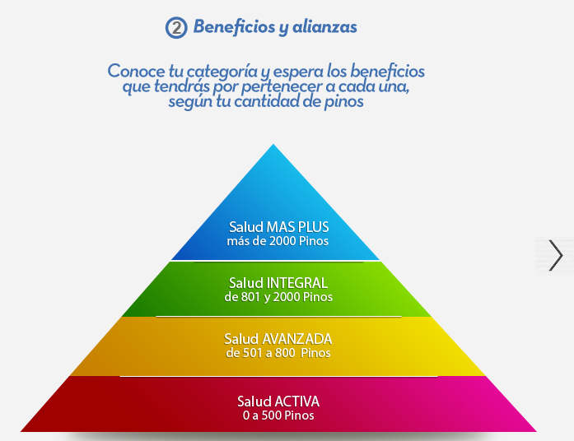
 | SALUD +
 |  | Volver

¿Qué es SALUD + ?
Es un programa de fidelización diseñado para todos nuestros usuarios de Programas de Medicina Prepagada, Salud Oral y/o CEM, con el cual se busca fortalecer y crear hábitos de vida saludables
en todas las etapas de la vida. Además podrán ganar pinos mensuales que podrá redimir por espectaculares premios.

¿Cómo puede ingresar a SALUD + ?
Si nuestro usuario no esta inscrito, debe ingresar a saludmas.pinoscoomeva.com e inscribirse con los datos personales. Además podrá inscribir a los familiares, si son usuarios de Coomeva Medicina Prepagada.

